3_市场发展趋势预测
3市场发展趋势
3.1影响市场变化的驱动因素
互联网聚合权益类产品未来趋势预测
1.此前，互联网平台大多通过纵向地深耕自身内容、推出优质产品和作品招徕用户、扩大收入。尽管我国人均可支配收入、在线消费和会员付费意愿稳步增长，但是用户预算有限，无法被“割”一轮又一轮。再加上我国互联网行业的人口红利也趋近末端，增量市场很难逐渐缩减。此外，用户需求也在不断严苛，对于价格的敏感和对多场景懒人权益的需求增加。 2.对于互联网平台而言，会员这一“高价值资产”带来的财务和非财务的效益显著，各互联网平台进行着流量和用户的争夺大战，并且随着流量互联网市场结构不断丰富，不排除越来越多的新兴流量巨兽横空出世，许多平台在流量格局重构的压力下显得力不从心。而自主拉新成本的增加和跨平台联合会员的成功实践让各平台看到了盘存拉新的新途径，再加上各平台产品和内容的互补、用户的天然交叉、现有业务的协同、未来业务的深度合作均能成为跨平台联合的契机。 3.因此，对平台而言，在白热化的市场竞争中，想要实现规模增长，则势必要拓宽权益、服务、体验，覆盖多种生态。未来，横向加强不同平台间的联合与互动，打造面向年轻群体和中老年群体的1+1>2的聚合权益类产品拉长服务链条，深度挖掘会员这一“高价值资产”的价值，实现增量互导、存量互通，将成为大的趋势。
驱动因素 | 需求端or供应端 | 正向or负向 | 对京东的意义 | 数据支撑 |  |  |  | 数据来源
会员效益的吸引力 | 供应端 | 正向 | 1. 可基于自身生态，对其他自身业务进行交叉推广。 2. 联合多种外部权益提供商，向会员供应更多“衣食住行游购娱”场景新业务。 3. 会员即粉丝，花钱买会员的用户是十分忠诚的粉丝，因此京东可以思考如何培养已有用户的新型消费习惯，另外同时努力传达“不辜负每一份热爱”的slogan。 | 商家推出会员机制通常有以下四种目的：提高用户留存率；提升用户价值；得到会费收益；建立流量桥梁。 AARRR模型，是一种经典的用户生态模型。五个字母分别代表着获取用户（Acquisition），提高活跃度（Activation），提高留存率（Retention），提高价值（Revenue）与用户自传播（Refer），这五个用户生命周期中的重要阶段 | Prime的会员权益设计不仅带动了会员数量的持续增长，同时具有高续订、高留存，会员忠诚度及交易活跃性极高的特点，交易占比50%以上。据统计，Prime会员在亚马逊上花费的金钱为普通用户的4.6倍，1年内的会员全年平均消费886美元，而3年以上的会员年平均消费可达到1640美元。 | 曾担任奈飞、eBay和雅虎等公司顾问的巴克斯特出版过《引爆会员经济》，她认为，会员经济越来越蓬勃发展的原因，一是如今获取新用户前所未有地难，与其花大钱去获取新用户，不如深耕老用户;二是移动互联网和大数据技术，让公司更容易根据用户行为模式来提供定制服务。 |  | 付费会员的意义、实现以及未来 http://www.100ec.cn/detail--6465827.html
拉新成本 | 供应端 | 正向 | 1. 面临着日益增加的获客成本，赚取新客户的难度越来越大，因此必须向开展新市场或研发新品类。 | 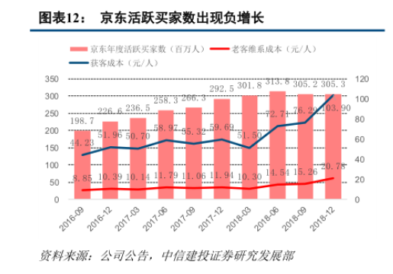 | 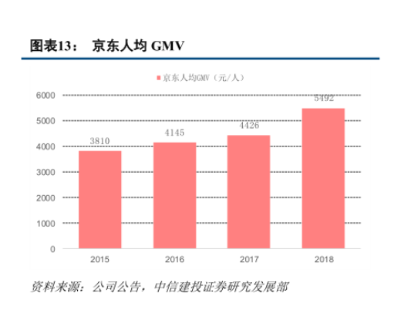 | 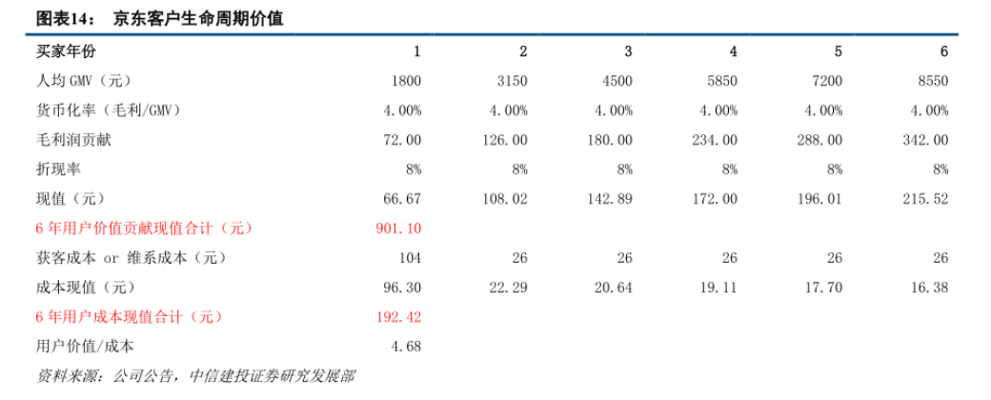 | 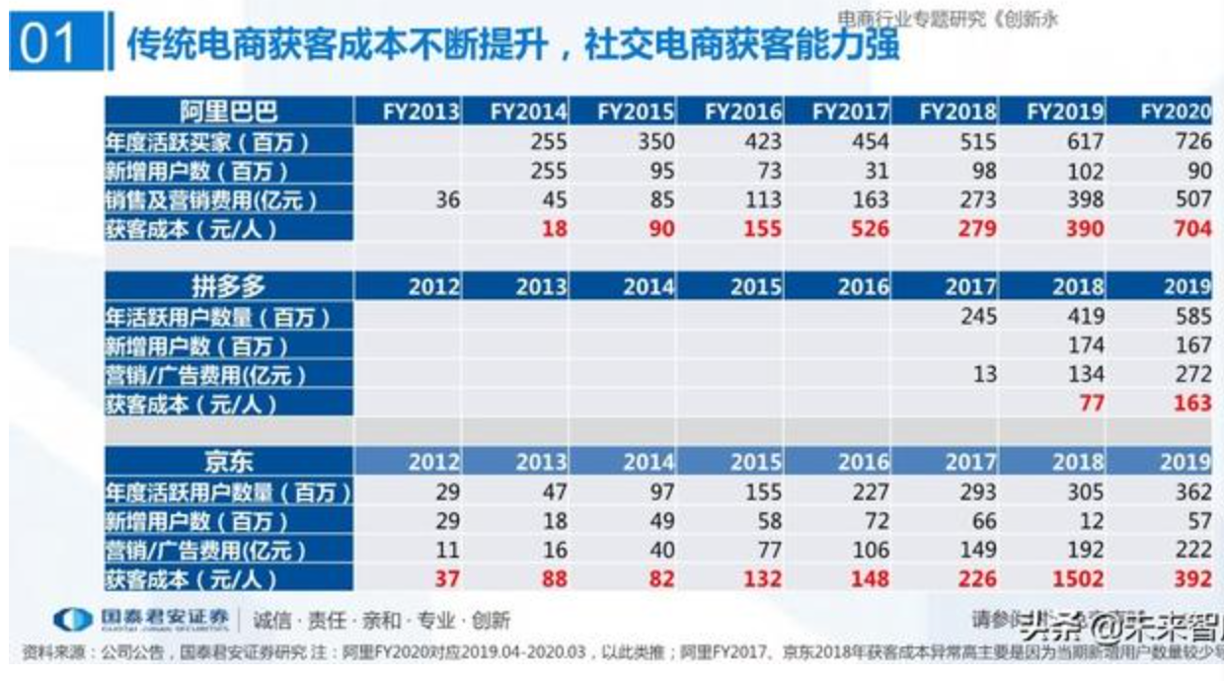 | https://finance.sina.com.cn/stock/hkstock/hkstocknews/2019-03-28/doc-ihsxncvh6264599.shtml
各互联网细分领域的流量争夺大战 | 供应端 | 正向 | 1. 面临着流量份额重构的危险处境：短视频的月活跃用户和全网用户总使用时长占比的提升幅度领先于所有互联网细分领域，成为流量霸主。 2. 用户对内容形态的消费，短视频均占据第一位，已经超越图文和长视频，信息咨询的视频化趋势显著。 因此，京东可以寻求与短视频平台的合作，提出新的引流方式。 | 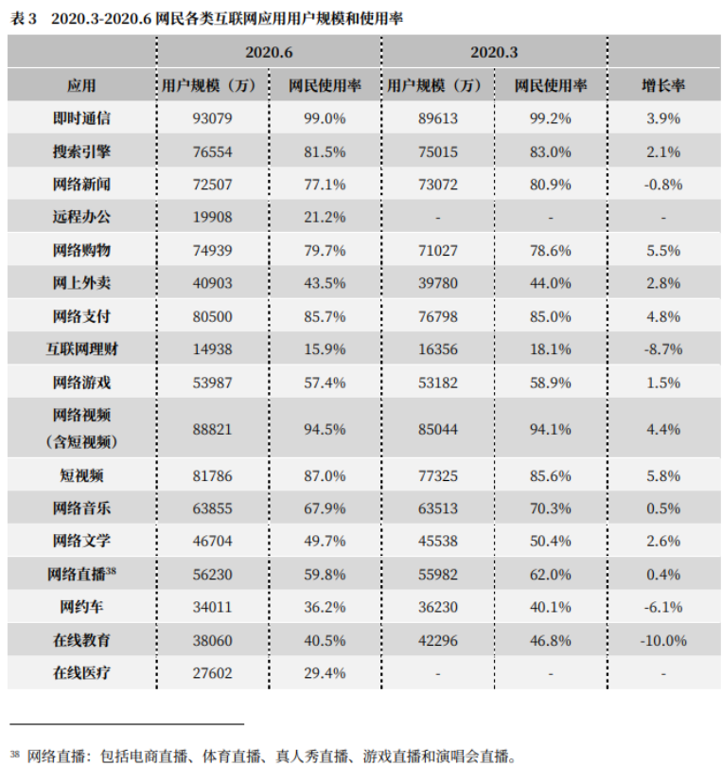 | 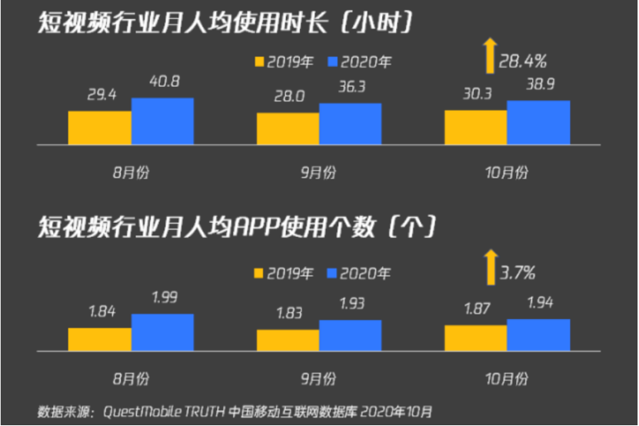 | 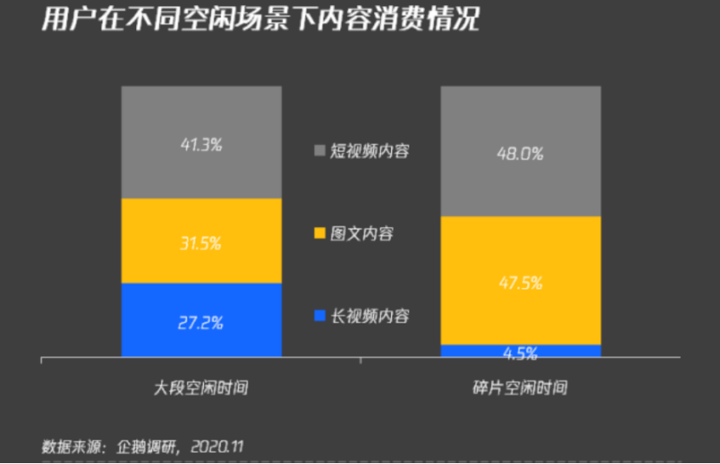 | 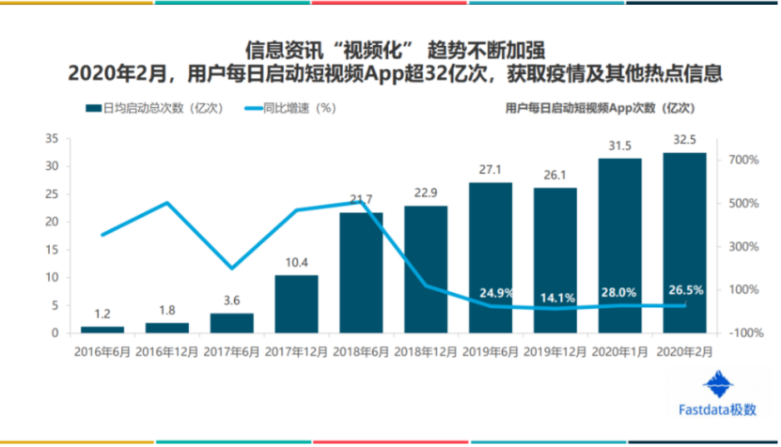 | 《2020-2021中国消费互联网竞争》https://www.sohu.com/a/445302647_120865536 《2020年中国互联网发展趋势报告》http://www.360doc.com/content/20/0421/22/30898787_907553836.shtml
会员红利共享的成功实践 | 供应端 | 正向 | 1. 从“饿了么”与bilibili视频网站实行双会员制到爱奇艺与京东打通会员体系，“联合会员”成为平台用户规模增长的一剂特效药。 2. 对大部分平台来说，新增付费用户的边际成本趋近于0，每一笔付费都是纯粹的盈利。 因此在此背景下，京东更应与视频网站保持良好的合作关系，深耕与内容平台合作的多种可能性。 | 爱奇艺与京东会员在2018年4月展开“联合会员”合作，权益打通一周后，双方累计新增会员超过百万。 |  |  |  | 互联网的下半场-如何玩转权益 https://www.doone.com.cn/gsdt/2309.htm
互联网用户数量 | 需求端 | 负向 | 1. 存量时代到来，中国移动互联网用户规模增长已逐步放缓。 2. 移动互联网活跃提升低，使用时长和APP个数提升乏力。中国移动互联网用户已趋向全局饱和。 与供应端第二条相互验证，更加证明京东及其对手来到了下一个存量竞争的时候。 | 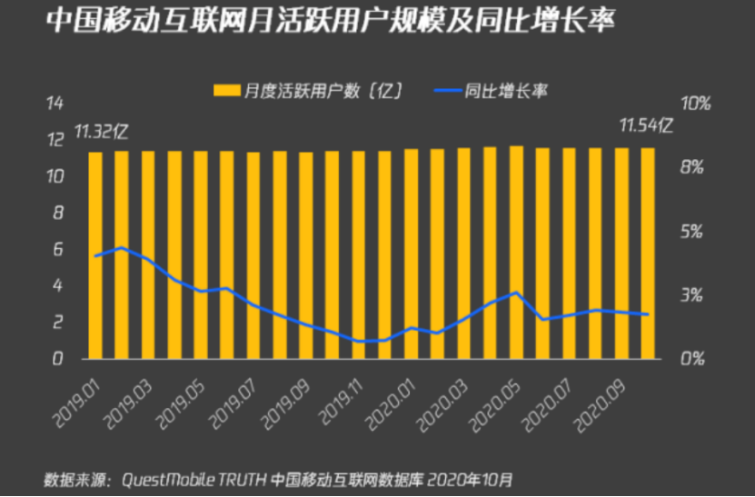 | 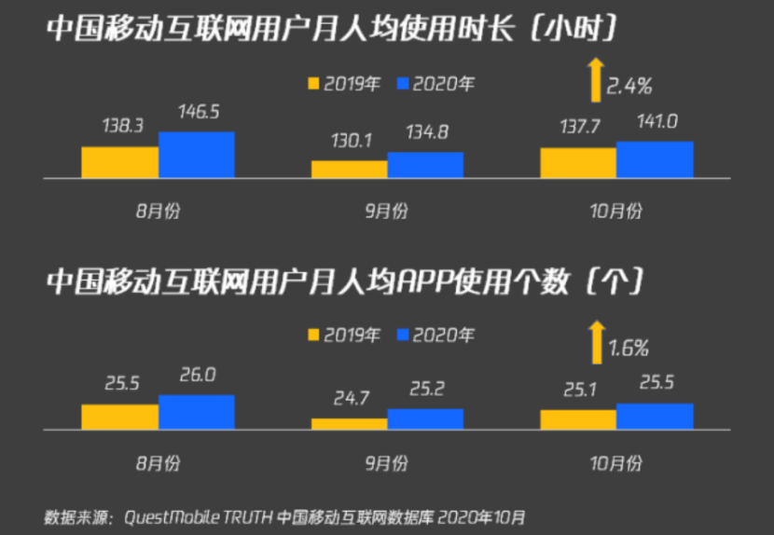 |  |  | 《2020-2021中国消费互联网竞争》https://www.sohu.com/a/445302647_120865536
人均可支配收入 | 需求端 | 正向 | 1. 我国人均可支配收入的稳步增长是互联网消费增长的基石。 2. 即使已经面临存量竞争，但仍有大体量下沉市场等待挖掘。 因此京东可以锚定与之前不同类型的消费者，进行进一步布局。 |  | 居民收入增长与经济增长基本同步。2020年，全国居民人均可支配收入32189元，比上年名义增长4.7%。扣除价格因素后，全国居民人均可支配收入实际增长2.1%，与经济增长基本同步。 |  |  | 中国统计年鉴2020http://www.stats.gov.cn/tjsj/ndsj/2020/indexch.htm董礼华：消费市场经受住疫情冲击 消费结构持续升级 http://www.stats.gov.cn/tjsj/zxfb/202101/t20210119_1812588.html
线上消费的普及程度 | 需求端 | 正向 | 1. 后疫情时代下，线上消费规模稳步增长。 2. 除线上零售额不断增长外，在线文娱习惯持续养成，中国线上消费市场将保持持续升温态势。 因此京东可以思考如何培养已有用户的新型消费习惯，另外同时努力传达“不辜负每一份热爱”的slogan。 | 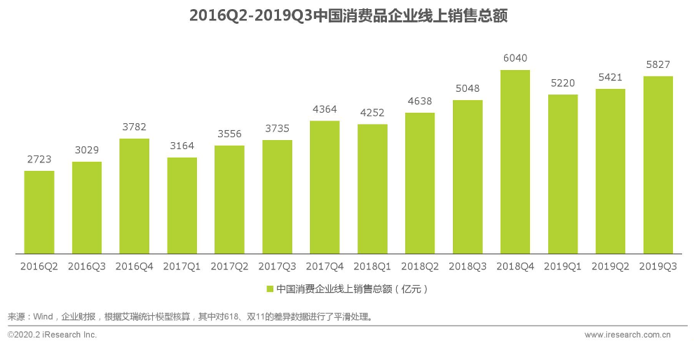 | 线上消费较快增长。受疫情影响，居家消费需求明显增长，“宅经济”带动新型消费模式加快发展。2020年，全国网上零售额比上年增长10.9%，增速比前三季度加快1.2个百分点。其中，实物商品网上零售额增长14.8%，明显好于同期社会消费品零售总额；实物商品网上零售额占社会消费品零售总额的比重为24.9%。 | 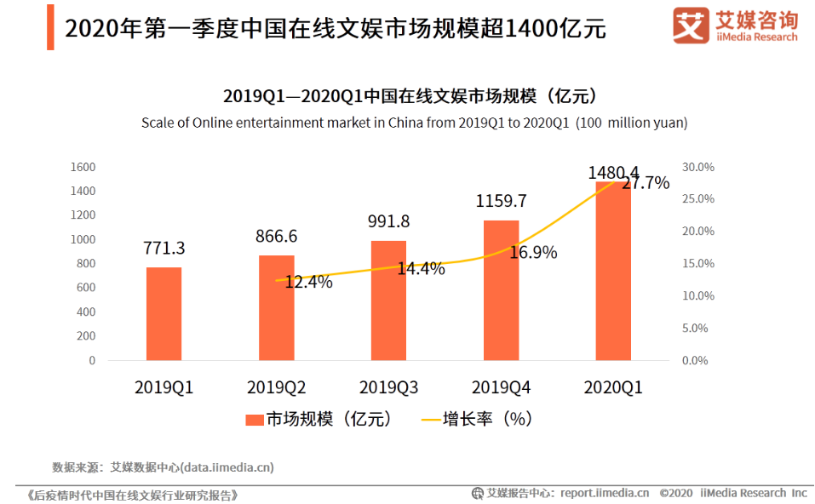 | 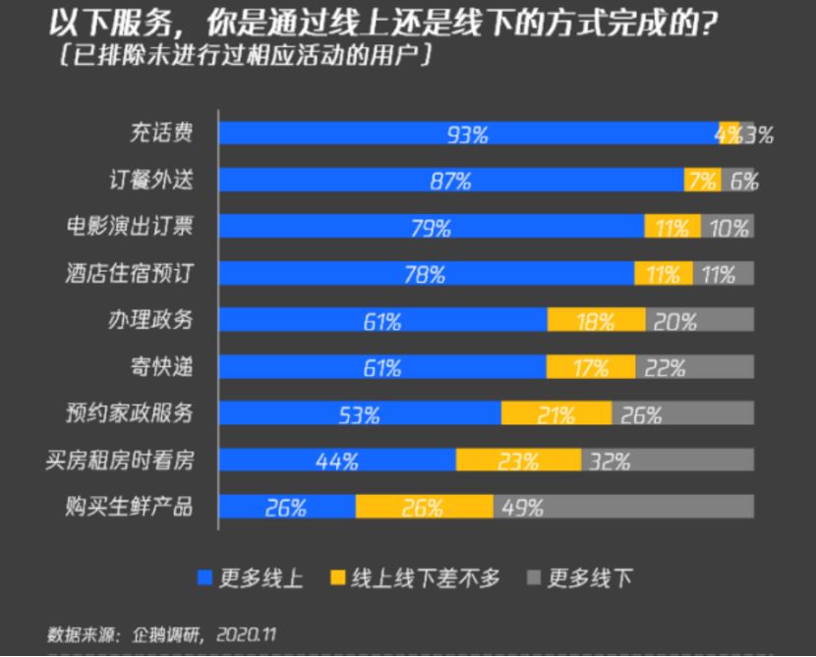 | 艾瑞咨询：2020年中国新经济产业发展年度报告 http://www.199it.com/archives/1024579.html 董礼华：消费市场经受住疫情冲击 消费结构持续升级 http://www.stats.gov.cn/tjsj/zxfb/202101/t20210119_1812588.html 《艾媒咨询|后疫情时代中国在线文娱行业研究报告》https://www.iimedia.cn/c400/72425.html 《2020-2021中国消费互联网竞争》https://www.sohu.com/a/445302647_120865536
互联网用户成为线上付费会员的意愿 | 需求端 | 正向 | 1. 越来越多的人愿意为内容付费、为知识付费、为零售付费，逐渐接受享有会员特权所要求的支出，因此京东应该抓住机会，对付费会员内容与服务深耕，努力打造付费会员行业的“国民级现象产品” | 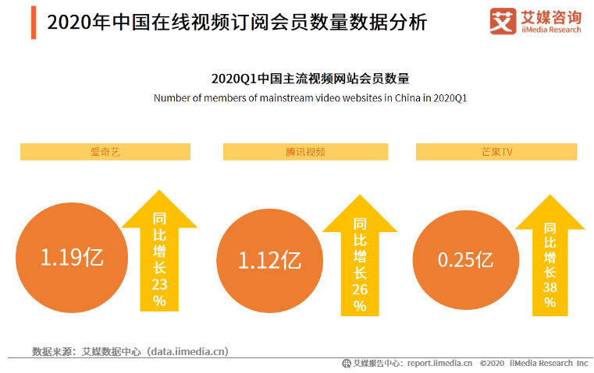 | 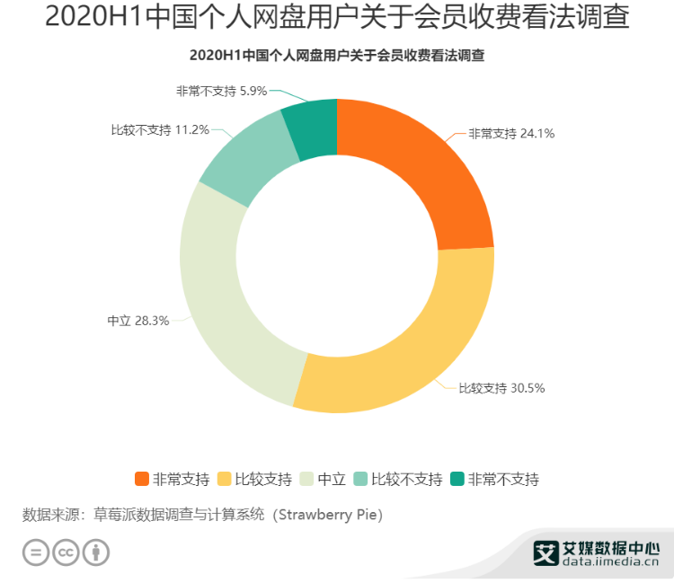 | 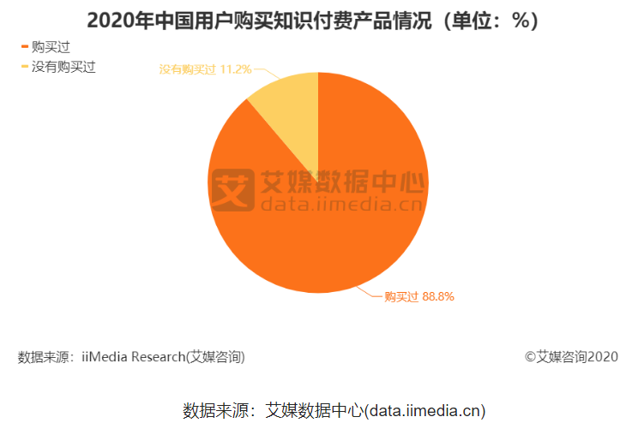 |  | 《艾媒咨询|2020年中国网络综艺行业热点及平台发展分析报告》https://www.iimedia.cn/c1061/73345.html 艾媒咨询|2020上半年中国个人网盘市场现状及头部企业布局研究报告https://www.iimedia.cn/c1061/75540.html 媒报告|2020年中国知识付费行业运行发展及用户行为调研分析报告https://www.iimedia.cn/c1061/73873.html 互联网视频用户付费意愿影响因素研究_罗云 当人们习惯于付费_宦菁 电商会员制付费意愿影响因素实证分析_汪永华
互联网单项会员价格的上涨 | 需求端 | 正向 | 1. 单独开通某项权益，费用过高，因此京东可以抓住机会，就视频网站合作应更多一步 | 爱奇艺于11月13日起调高黄金VIP会员服务价格，调整后黄金VIP会员连续包月价格为19元/月，原价15元/月，月订阅费25元/月，原价19.8元/月。此外还有售价58元的连续包季、售价68元的季卡、售价218元的连续包年和售价248元的年卡可选择，平均价格上涨20%。这也是爱奇艺推行付费会员策略以来首次涨价。在社交平台上，这次涨价尚未被完全接受。腾讯视频也宣称未来将对会员费进行调整。 |  |  |  | 新浪财经|因长年亏损，爱奇艺会员决定涨价了，腾讯视频或将跟涨 https://baijiahao.baidu.com/s?id=1683308357263826506&wfr=spider&for=pc
互联网用户属性变化 | 需求端 | 正向 | 1. 总体上看，90后成为互联网消费的主力军 2.疫情期间，中老年用户新增较快，对市场的需求产生了一定变化 因此京东可针对不同群体，独家定制更多类别的权益包，迎合更加广阔的市场 | 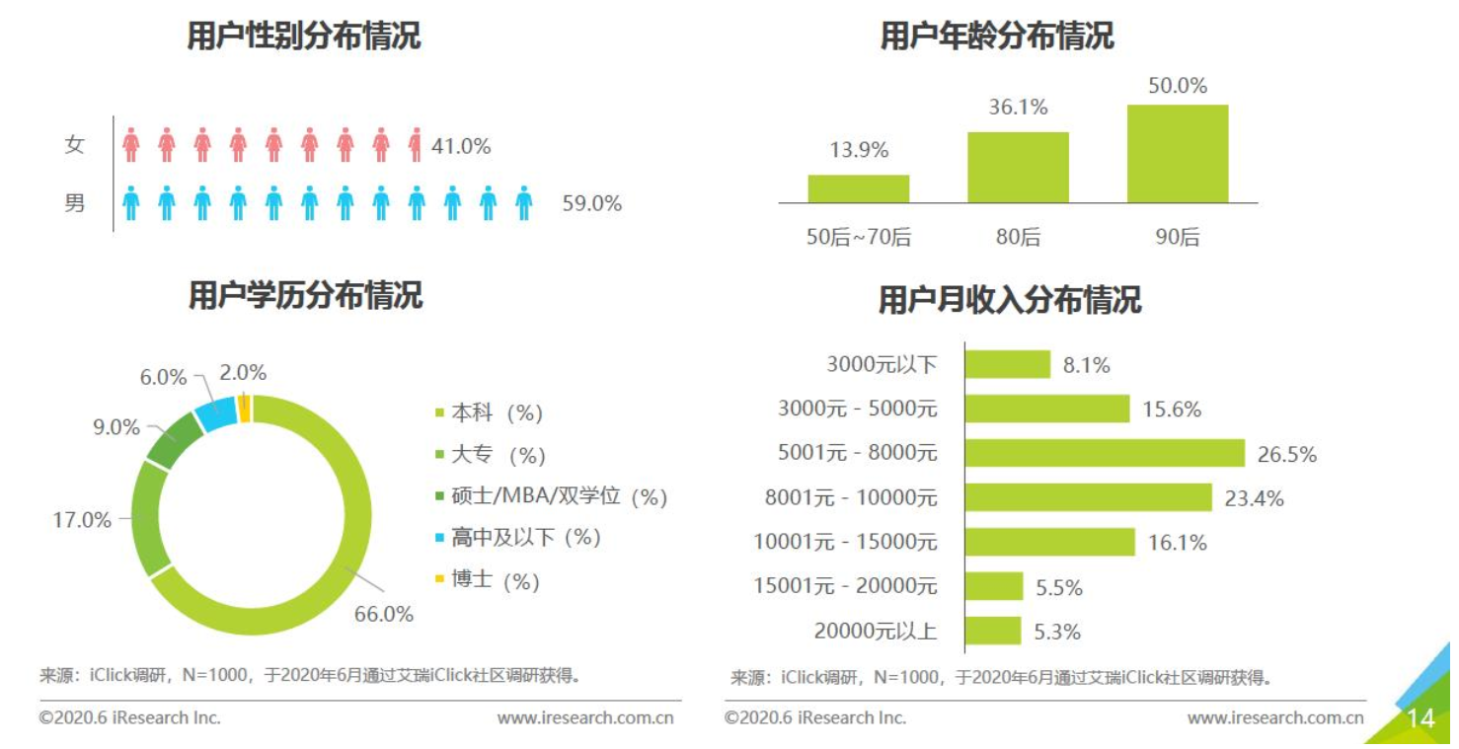 |  |  |  | 艾瑞咨询：留存与未来 - 疫情背后的互联网 产业发展趋势报告 https://www.iresearch.com.cn/Detail/repor t?id=3568&isfree=0 第46次《中国互联网络发展状况统计报告》 http://www.cac.gov.cn/2020-09/29/ c_1602939918747816.htm 人民网：阿里发布《老年人数字生活报告》 http://it.people.com.cn/n1/2020/1023/c1009-31904200.html

3.2潜在风险与挑战评估
风险及不确定性 | 识别项 | 依据 |  |  | 对京东的意义 | 依据来源
大数据时代的信息安全问题 | 数据采集、储存、使用过程中对隐私的侵犯 | 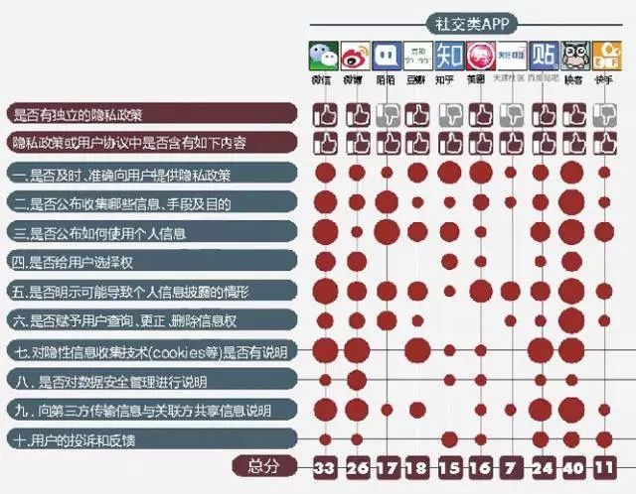 |  |  | 对用户数据采集与使用时应进行界定，尽量做到对用户透明公开 | 中国品牌信息网：http://www.og5o.com/ppzx/5776.html 人民网http://media.people.com.cn/n/2014/0801/c387273-25386895.html 大数据精准营销的数据保护问题——再谈百度cookie案 ：https://www.allbrightlaw.com/CN/10475/d27cab735d5cc47f.aspx 精准营销: 合法商用与侵犯隐私的边界之虞 https://finance.sina.com.cn/roll/2019-04-15/doc-ihvhiewr5874994.shtml
 | 成为黑客、钓鱼网站攻击的目标和手段 | 攻击手机用户的钓鱼网站主要分为三大类，一是冒充电商网站或品牌官网提供虚假购物信息；二是冒充身份骗取用户个人信息；三是诱导用户下载木马病毒程序 |  |  |  | 360大数据起底钓鱼网站危害：广东占比近四成 成高危区域http://science.china.com.cn/2017-02/13/content_9333654.htm
 | 大数据对信息安全的合规性要求 | 从2019年的立法执法活动来看，我国网络安全与数据合规工作即将迈入2.0时代。企业2020年合规工作即将步入“深水区”，不仅以“技术+合规”为基础，兼顾企业的商业发展，同时以网络及数据合规资产为导向的合规工作还将直接影响企业的商业价值。“合规创造价值”将成为2020年网络安全与数据合规的工作重点 |  |  |  | 2020年网络安全与数据合规：合规创造价值https://www.lexology.com/library/detail.aspx?g=6df3fa0b-94be-4350-81c6-f323bb11e139
市场营销风险 | 特殊时期，比如疫情期间整个平台的维稳运营 | 如果把美团大众点评网比作手机、那么这次的新型冠状病毒就是把美团大众点评网做了一次“恢复出厂设置”大多数商家目前都是暂停营业的、就算营业也基本是没有流量、所以这个时候大家都是回到了统一起跑线，那些曾经在大众点评上霸占排名的商家他们和你同样，目前也是懵逼期和迷茫期，所以病毒结束后在那个时候合理的使用投放策略，会让你的门店“快人一步” |  |  | 挖掘自己研发“权益聚合类”产品的核心动机、目标客群、有效渠道、想要渗透的价值观，目标明确可以使京东更快速区分于别家产品并且构建属于自己的价值观，在陷入补贴陷阱前更快速获得一定的用户粘性 | 疫情之下、商家如何运营美团网大众点评网 https://zhuanlan.zhihu.com/p/105108614
 | 市场发展不及预期，受到羊毛党狙击，目标客户沉淀前已经陷入成本陷阱 | 不难看出，所谓“联合会员”，看似新颖，实则是“旧瓶装新酒”——对平台双方本身内容、产品等基本盘方面来说并无触及，仅是促销方案上的调整和优化，与线下零售中遍地开花的积分卡、打折券、兑奖券等并无根本性的区别，最终是要形成对消费者的“价格驱动”，不同的仅是将线下方式置换到了线上场景中而已。 |  |  |  | 遍地开花的“联合会员”，能否成为平台对抗“拉新焦虑”特效药？https://www.jianshu.com/p/bd158f098d94 喜马拉雅出圈联合会员大战但是为什么说耳朵经济却快被讲糊了http://m.pingan.com/new/bank-infor/01000350733
 | 竞争加剧，马太效应明显 | 2017年，中国互联网的红利期已然见顶，存量竞争格局下，直播、短视频等内容新形态加速迭代。流量逻辑≠媒体逻辑。流量逻辑下，核心指标是用户规模，互联网上半场集中在入口与流量之争，占领入口就相当于占领用户，互联网平台的内容，其“人设”是拉新与留存用户；而媒体逻辑下，内容的“人设”是有所为、有所不为，传统媒体具有一定的社会意识形态，塑造着传播业的价值取向。流量逻辑的尾部，是各内容/平台对用户时间的争夺，竞争的思路基本均是开放的内容生态以及多元性的内容形式，但以取悦用户为导向的新内容，逻辑上会有一定概率越过政策“盲区”，新内容的政策红利区间被加速挤压。 |  |  |  | 传媒行业：互联网流量红利见顶 内容形态随之加速迭代http://www.ocn.com.cn/touzi/chanjing/201903/xmsoo06071200.shtml 互联网流量见顶，身为品牌策划的你如何在流量缝隙中爆发 https://baijiahao.baidu.com/s id=1654358776434386763&wfr=spider&for=pc 互联网企业会员元年启示录：巨头和初创企业纷纷布局会员业务 打响用户时间争夺战https://www.pencilnews.cn/d/21131.html

挑战 | 识别项 | 依据 |  |  | 对京东的意义 | 依据来源
竞争性垄断的形成 | 互联网公司相继推出相关产品或收购相关产业，从而加入市场争夺，最终形成竞争性垄断的局面，大平台留下继续争夺流量，小平台退出市场 | 以外卖行业举例 早在2015年，美团和大众点评合并时，就有人质疑涉嫌存在垄断问题。2017年6月12日，浙江金华市市场监管局对“美团网”限制竞争等违法行为作出处罚，合计罚没52.6万元。2018年4月，有媒体报道称，因滴滴入局外卖市场，美团要求商户进行“二选一”。当年4月11日，无锡市工商局紧急约谈美团、饿了么、滴滴外卖三家外卖运营商。 |  |  | 1. 挖掘自己研发“权益聚合类”产品的核心动机、目标客群、有效渠道、想要渗透的价值观，目标明确可以使京东更快速区分于别家产品并且构建属于自己的价值观，在陷入补贴陷阱前更快速获得一定的用户粘性 2. 不断吸收用户反馈，聚合权益类产品可持续发展的最大推动是用户对产品长期的价值要求。所以之后的每一步决策，用户的核心需求、消费场景等都必须成为第一位考虑的因素 | 分层式垄断竞争：互联网行业市场结构特征研究 ：https://www.1xuezhe.exuezhe.com/Qk/art/660114?dbcode=1&flag=2 直击外卖平台三大痛点：高额佣金 资质审核 垄断经营http://xiaofei.people.com.cn/n1/2020/0422/c425315-31682839.html
优质内容的瓶颈 | 当用户日趋习惯权益内容，权益内容的更新情况、权益内容的有效性、权益内容的优惠力度将接受用户的考量，同时是否能给商家带去流量和收益也将面临挑战 | 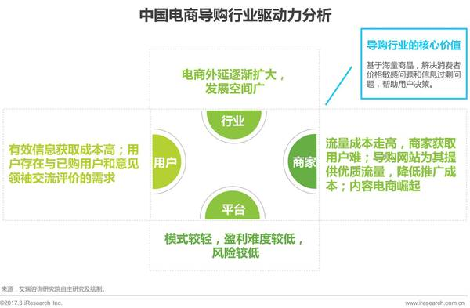 |  |  |  | 2019年中国导购电商用户规模与行为解读 https://www.iimedia.cn/c1020/67897.html
权益市场的分布及下沉 | 实地权益内容的推广和落实将成为聚合权益产品能否占据市场的炼金石 | 以“外卖平台”为例：外卖平台用户猛增，下沉市场增速明显：截至2019年6月，头部外卖平台新增用户数在三四线及以下城市的占比扩大至39%，外卖平台安装渗透率为12.9%，相较去年同期增长5.78% 下沉市场在付费会员方面潜力巨大：近两成用户在过去一年购买过美团外卖的付费会员，14.2%的用户目前是美团外卖的付费会员，下沉市场中有超过五成用户过去一年内从未购买过付费会员 |  |  | 与需求端第二个驱动因素相互呼应，即使已经面临存量竞争，但仍有大体量下沉市场等待挖掘。因此京东可以锚定与之前不同类型的消费者，进行进一步布局。 | 极光大数据：2019外卖行业下沉市场分析报告：http://www.199it.com/archives/933864.html
商家与用户的管理规则 | 1.入驻商家是遵守入驻规则 2. 用户与商家是否会产生矛盾 3.用户 平台 商家三方产生矛盾该如何处理 | 以“外卖平台”举例 对于商家来说，与外卖平台签订了独家协议后，就不能再与其他外卖平台合作，商家的订单自然会减少。此外，为了提高平台的利润，一些外卖平台开始提高订单抽成，最初一些外卖平台只收取商家3-8%左右的抽成，现在外卖平台的抽成平均在10%左右。加之外卖订单暴增后，商家还需要增加人手来处理来自外卖平台的订单。无形中，商家与外卖平台合作后，订单多了，利润却少了，这与团购时代的矛盾一样 |  |  | 在与权益合作商具体合作与商议时，明确彼此权利与义务是非常重要的，选择动机与价值观相似的合作者是合作成功的第一步 | 挟持用户打压商家 外卖平台成矛盾焦点 https://www.sohu.com/a/208495738_355004

